1GD-FR-0020
 |  |  |  |  |  |  | PROCESO DE GESTIÓN DOCUMENTAL |  |  |  |  |  |  |  |  | POLICÍA NACIONAL
Código:1GD-FR-0020
Fecha: 04/07/2018 |  |  |  |  |  |  | DIAGNÓSTICO INTEGRAL PARA LOS ARCHIVOS DE LA POLICÍA NACIONAL
Versión: 0

CIUDAD: Bogotá |  |  |  |  |  |  |  |  |  | FECHA ELABORACIÓN DEL DIAGNÓSTICO |  |  |  |  |  |  | 3 |  | 1 |  |  | 2024
RESPONSABLE DEL DILIGENCIAMIENTO:
A. IDENTIFICACIÓN
CÓDIGO Y NOMBRE DE LA UNIDAD: 8.0.1 Oficina de Relaciones y Cooperación Internacional
FECHA DE CREACIÓN DE LA UNIDAD: 14/07/2022 |  |  |  |  |  |  |  |  |  | ACTO ADMINISTRATIVO DE CREACIÓN DE LA UNIDAD: Resolución 02053 del 14/07/2022
DIRECCIÓN DE LA UNIDAD: Carrera 59 # 26-21 |  |  |  |  |  |  |  |  |  | ACTO ADMINISTRATIVO VIGENTE DE LA UNIDAD:
CORREO ELECTRÓNICO DE LA UNIDAD: Dipon.asint@policía.gov.co |  |  |  |  |  |  |  |  |  | TELÉFONO: 5159457 |  |  |  |  |  |  |  | IP: 9457
A.1 DIRECTOR, COMANDANTE O JEFE DE LA UNIDAD:
NOMBRE:
GRADO: |  |  | Coronel
CARGO: |  |  | Jefe Oficina de Relaciones y Cooperación Internacional
TIEMPO EN EL CARGO:
A.2 ADMINISTRACIÓN DEL ARCHIVO
Jefe Grupo de Gestión Documental
NOMBRES Y APELLIDOS: |  |  |  |  |  |  |  |  |  | CAPACITACIÓN O CURSOS EN GESTIÓN DOCUMENTAL Y ARCHIVÍSTICA
GRADO:
CARGO: Auxiliar de Archivo
TIEMPO EN EL PROCESO DE GESTIÓN DOCUMENTAL (00,10,00)
TIEMPO EN LA INSTITUCIÓN (00,10,18)
CORREO INSTITUCIONAL
No. CELULAR
No IP DE LA OFICINA Y/O GRUPO 5159457 IP 9457
CONDICIÓN MÉDICO LABORAL
Funciones del Jefe Grupo de Gestión Documental
1 | Garantizar la disponibilidad, inmediatez y acceso a la documentación
2 |  |  | Responsble de la elaboración de los procesos archivísticos (TRD Y TVD) de conformidad a la creación, modificación o supresión estructura orgánico - funcional de la unidad policial.
3 | Los productores documentales adscritos a la intitución son responsables de la clasificación, ordenación y descripción de la información producida por el ejerciciode las funciones
4 |  |  |  |  |  |  |  |  |  | 4
5
6
7
Responsable Archivo Central
NOMBRES Y APELLIDOS: |  |  |  |  |  |  |  |  |  | CAPACITACIÓN O CURSOS EN GESTIÓN DOCUMENTAL Y ARCHIVÍSTICA
GRADO:
CARGO: Auxiliar de Archivo
TIEMPO EN EL PROCESO DE GESTIÓN DOCUMENTAL (00,10,00)
TIEMPO EN LA INSTITUCIÓN (00,10,18)
CORREO INSTITUCIONAL
No. CELULAR
No IP DE LA OFICINA Y/O GRUPO 5159457 IP 9457
CONDICIÓN MÉDICO LABORAL
Funciones del Responsable Archivo Central
1
2
3
4
5
6
7
TALENTO HUMANO
GRADO | APELLIDOS Y NOMBRES |  |  |  |  | CÉDULA | CARGO ACTUAL | No. De Celular | TIEMPO DE SERVICIO EN LA UNIDAD |  |  | TIEMPO EN EL PROCESO DE GESTIÓN DOCUMENTAL |  |  | NIVEL ACADÉMICO |  |  |  |  | CONDICIÓN MÉDICO LABORAL
 |  |  |  |  |  |  |  |  | Años | Meses | Días | Años | Meses | Días
 |  |  |  |  |  |  | Auxiliar de Archivo |  | 0 | 10 | 18 | 0 | 10 | 0 | Bachiller

A.3 NIVEL Y TIPO DE ARCHIVO
NIVEL DE LA UNIDAD |  |  |  |  |  | Asesor |  | Control |  | Operativo |  |  |  | Administrativo |  |  |  |  | Docente
 |  |  |  |  |  | X
JURISDICCIÓN |  |  |  |  |  | Dirección |  |  | Oficina Asesora |  |  | Región |  | Metropolitana |  | Departamento |  |  | Escuela de Policía |  |  |  | Centro de Instrucción
 |  |  |  |  |  |  |  |  | X
MISIÓN DE LA UNIDAD |  |  |  |  |  | La Oficina de Relaciones y Cooperación Internacional tiene ccomo misión coordinar, articular y gestionar todas las acciones derivadas de las relaciones, alianzas y cooperación internacional que permitan fortalecer los mecanismos bilaterales y multilaterales en la institución. Además de las funciones que le señalesn las disposiciones legales y reglamentariaas
SISTEMA DE ARCHIVO |  |  |  |  |  | Centralizado |  |  |  |  |  |  | Descentralizado
 |  |  |  |  |  | X
CLASES DE ARCHIVOS |  |  |  |  |  | Archivo de Gestión |  | Archivo de Central |  | Archivo Intermedio |  |  | Archivo Histórico |  |  | Número de Depósitos
 |  |  |  |  |  |  |  | X
NUMERO DE DEPENDENCIAS |  |  |  |  |  | Operativas |  |  |  |  |  |  |  | Administrativas

SERVICIOS QUE PRESTA |  |  |  |  |  | EL GRUPO DE GESTIÓN DOCUMENTAL - ARCHIVO CENTRAL PRESTA LOS SIGUIENTES SERVICIOS
 |  |  |  |  |  | 1 | Asesorías y Acompañamientos |  |  |  |  | Periodicidad |  | Semanal | Cantidad |  |  | Origen |  | Interno
 |  |  |  |  |  | 2 | Prestamos y Consultas de Documentos |  |  |  |  |  |  | Semanal
 |  |  |  |  |  | 3 | Requerimientos / Solicitudes |  |  |  |  |  |  | Semanal
 |  |  |  |  |  | 4
 |  |  |  |  |  | 5
 |  |  |  |  |  | 6
 |  |  |  |  |  | 7
 |  |  |  |  |  | PROCESOS TÉCNICOS DE REPROGRAFÍA DESARROLLADOS
 |  |  |  |  |  | DIGITALIZACIÓN | Unidad de Conservación | Periodicidad | Cantidad | MICROFILMACIÓN |  |  | Soporte |  |  |  | Periodicidad |  |  | Cantidad
 |  |  |  |  |  |  |  |  |  |  |  |  | No aplica |  |  |  | No aplica
 |  |  |  |  |  |  | Almacenamiento y Administración
 |  |  |  |  |  |  | GECOP
A.4 PRESUPUESTO ANUAL DEL ARCHIVO
PROPIO: ________________________________________________________ |  |  |  |  |  |  | ASIGNADO POR LA DEPENDENCIA: ___________________________________ |  |  |  | SEGÚN NECESIDADES:____________________X__________________________________ |  |  |  |  |  |  | OTRO: ________________________________________
ASIGNACIÓN DE RUBROS PARA EL ARCHIVO:
Materiales de consumo:
Personal:
Proceso de Reprografía (Digitalización o Microfilmación) (Insumos)
Conservación o Preservación:
Mantenimiento:
Capacitación:
Equipos:
Organización:
Otro (cual):
B. INFRAESTRUCTURA
ASPECTOS A TENER EN CUENTA
Los edificios y locales destinados como sedes de archivos deberán cumplir con las condiciones de edificación, almacenamiento, medio ambiental, de seguridad y de mantenimiento que garanticen la adecuada conservación de los acervos documentales (Acuerdo 049 del 05/05/2000 "Por el cual se desarrolla el artículo 61 del capítulo 7º de conservación documentos el reglamento general de archivos sobre "condiciones de edificios y locales destinados a archivos".)

B1. DATOS GENERALES Y UBICACIÓN DEL DEPÓSITO DE ARCHIVO
Fecha de Construcción |  |  |  |  |  |  | Fecha y Número del Acto Administrativo de su construcción |  | Condición Legal del Bien Inmueble |  |  |  | Ubicación Especifica |  |  | Ubicación Geográfica
Día |  |  | Mes |  | Año |  |  |  |  |  |  |  |  |  |  | Zona |  | Punto cardinal |  |  | Unidad Administrativa
No aplica |  |  | No aplica |  | No aplica |  | No aplica |  |  |  |  |  | Independiente de la sede principal de la unidad (Externa) |  |  | Urbana |  | Nororiente |  |  | Localidad
B.2 ESTADO DE LA EDIFICACIÓN
Estado de la Construcción |  |  |  |  |  | Niveles de la Edificación |  | Nivel de Ubicación del Archivo |  | Servicios Básicos |  |  |  | Inmediaciones / áreas colindantes |  |  |  | Situaciones de Riesgo Detectadas
Construida |  |  |  |  |  | Tres |  | Tres |  | Luz, Agua, Alcantarillado, Internet, TV, Telefonía, Gas |  |  |  | Talleres, Áreas de bosques, Áreas de riachuelos, quebradas, rios, algibes
B.3 CONDICIONES TÉCNICAS MÍNIMAS EXIGIDAS
Área Administrativa |  |  |  |  |  | Área de Consulta |  |  | Área de Depósitos Documentales |  |  | Laboratorio de Microfilmación |  |  | Laboratorio de Digitalización |  |  |  | Área de Cuarentena (Biodeterioro)
...
Las Diferentes Áreas se encuentran aisladas
B.5 EQUIPOS Y ENSERES
Accesorio
Cuenta con extintores CO2 (cuantos):
Cuenta con extintores Multipropósito(cuantos):
Cuenta con extractores de aire (cuantos):
Cuenta con sensores de movimiento:
Deshumidificadores
Otros, cuales?
EVIDENCIA FOTOGRÁFICA
SE DEBERÁ ANEXAR FOTOGRAFÍAS QUE DEN CUANTA DE LAS CONDICIONES TÉCNICAS MÍNIMAS QUE PRESENTA LA ESTRUCTURA DEL ARCHIVO, EQUIPAMIENTO Y MOBILIARIO, ESTANTERÍA, SEÑALÉTICA Y SEGURIDAD, LAS ÁREAS COLINDANTES Y EL ESTADO DE LA INFORMACIÓN ADMINISTRADA POR LA UNIDAD
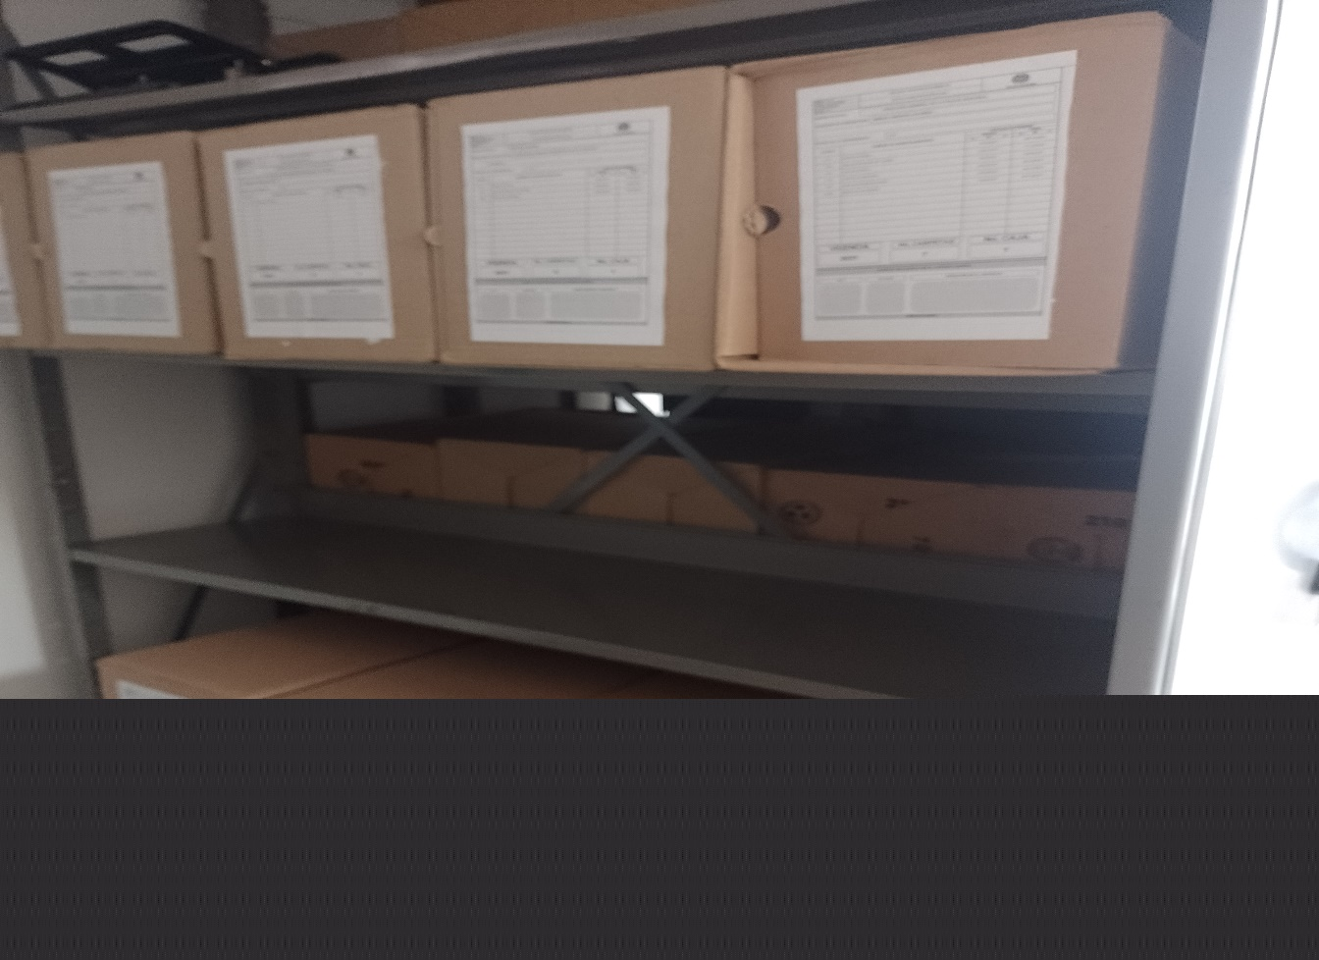 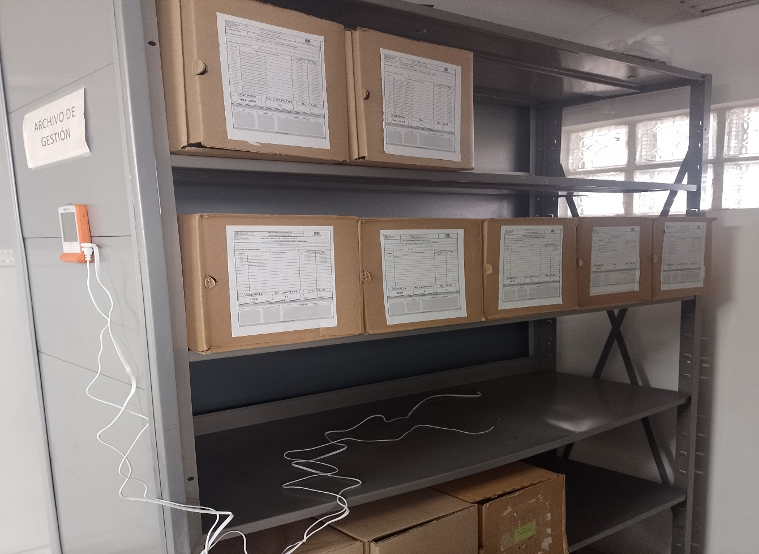 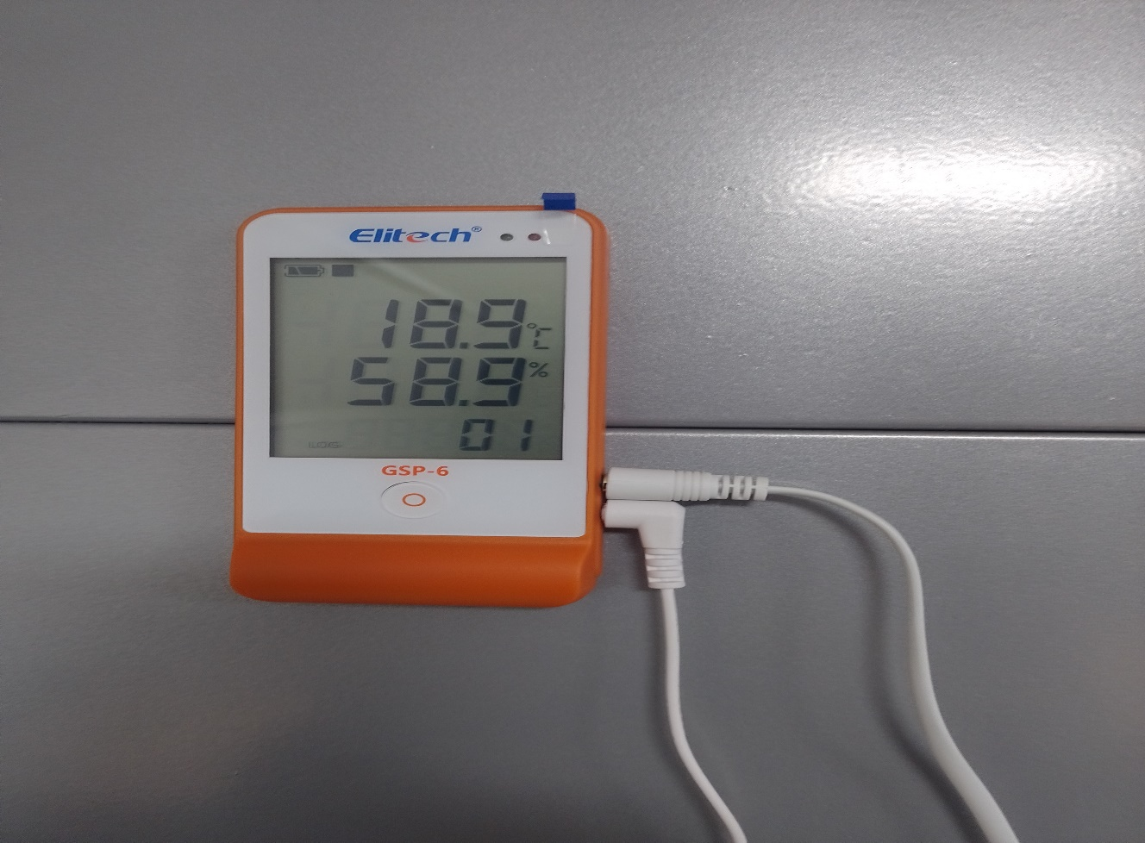 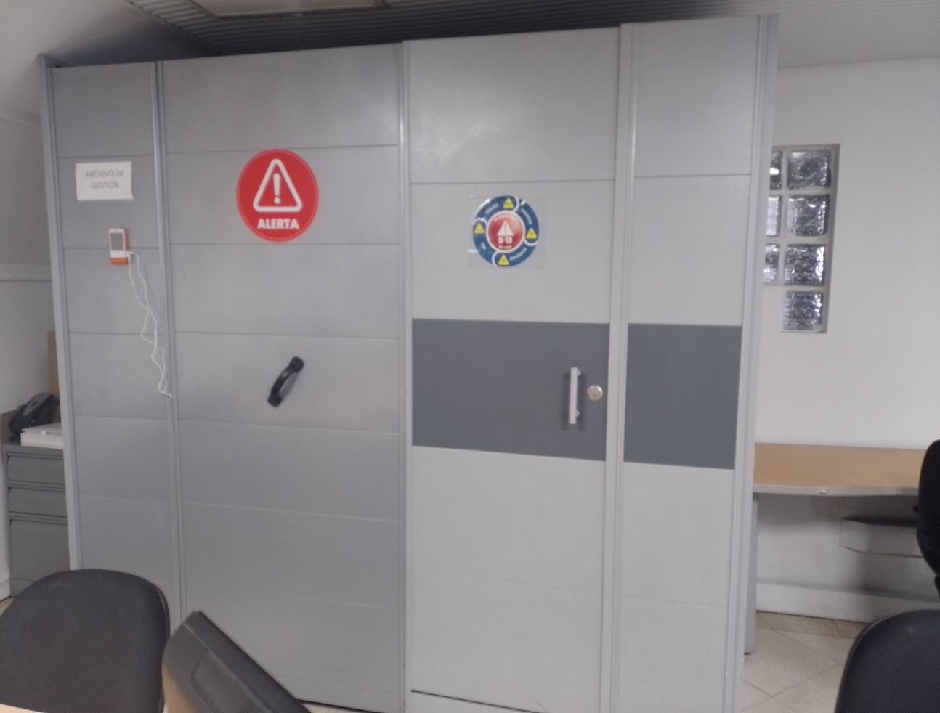

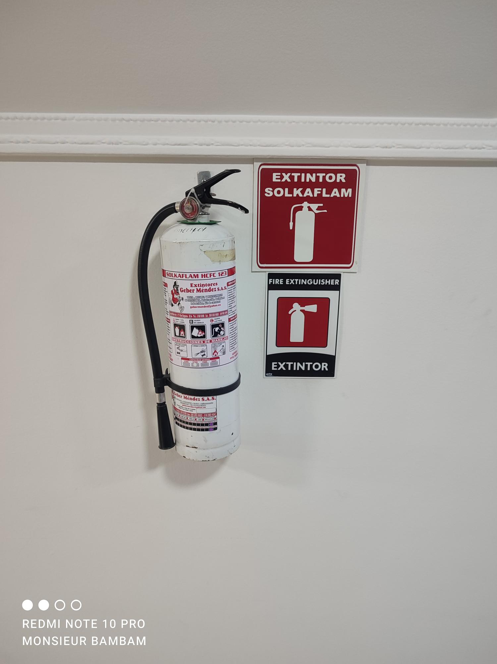
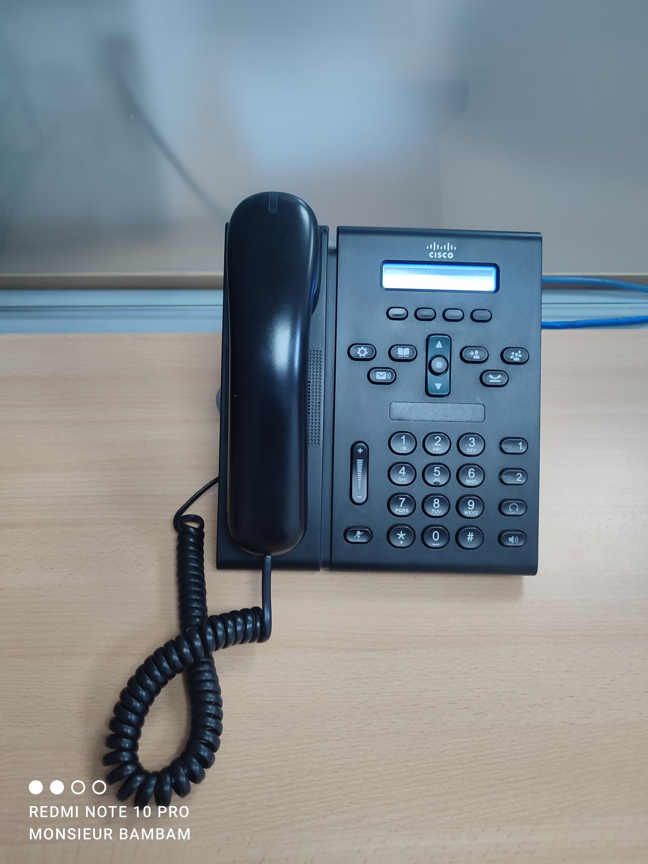
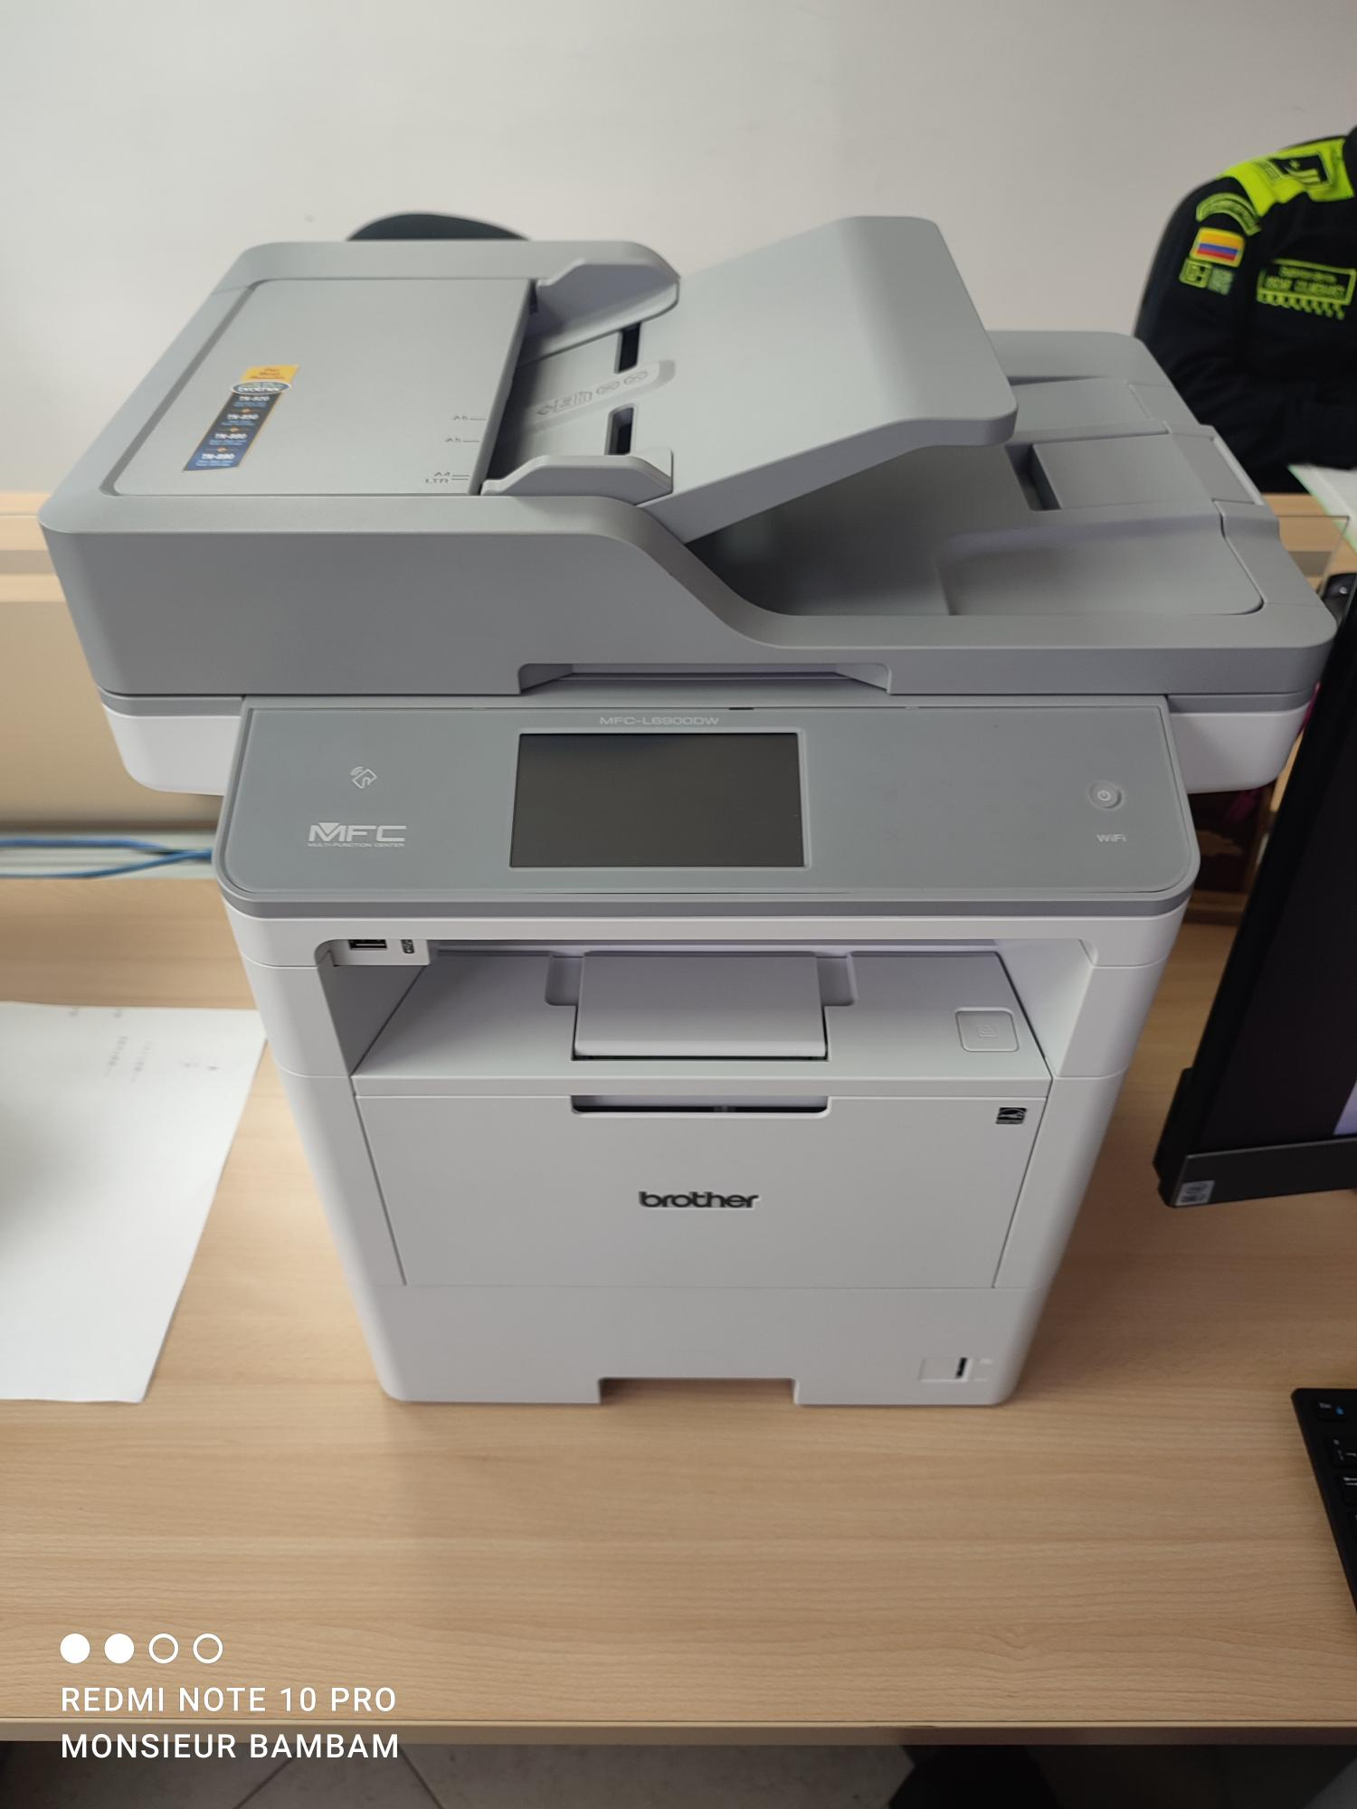

C. CARACTERÍSTICAS DE LA DOCUMENTACIÓN
IDENTIFICACIÓN DEL FONDO ACUMULDADO O DOCUMENTAL
UNIDAD POLICIAL |  |  |  |  |  |  |  |  |  |  | DEPENDENCIA PRODUCTORA:
ACERVO DOCUMENTAL
Fechas Extremas Acervo Documental |  |  |  |  |  | Cantidades de Unidades de Conservación Cajas |  | Cantidad Soporte Documental
Fecha Inicial |  | dia: | mes: | año: |  |  |  | Archivo de Gestión | Papel (carpetas) | Análogo | Digital | Planos | Libros | Videos | Fotografías |  | Cintas |  | Microfilmes |  | Magnéticos y ópticos |  | Pergaminos
fecha final |  | dia: | mes: | año:
Fecha Inicial |  | 14 | 11 | 2019 |  | 19 |  | Archivo Central | Papel (carpetas) | Análogo | Digital | Planos | Libros | Videos | Fotografías |  | Cintas |  | Microfilmes |  | Magnéticos y ópticos |  | Pergaminos
fecha final |  | dia: | 12 | 2022 |  |  |  |  | 165 | Noaplica | No aplica | No aplica | 1 | Noaplica | No aplica |  | No aplica |  | No aplica |  | No aplica |  | No aplica
Fecha Inicial |  | dia: | mes: | año: |  |  |  | Archivo Intermedio | Papel (carpetas) | Análogo | Digital | Planos | Libros | Videos | Fotografías |  | Cintas |  | Microfilmes |  | Magnéticos y ópticos |  | Pergaminos
...
B. Inspección y mantenimiento de sistemas de almacenamiento e instalaciones físicas
C. Saneamiento ambiental: desinfección, desratización y desinsectación
D. Monitoreo y control de condiciones ambientales
E. Almacenamiento y re-almacenamiento
F. Prevención de emergencias y atención de desastres.
PLAN DE CONSERVACIÓN PREVENTIVA
Programa
A. Preservación digitla a largo plazo
EVIDENCIA FOTOGRÁFICA
SE DEBERÁ ANEXAR FOTOGRAFÍAS QUE DEN CUANTA DE LAS CONDICIONES DE ORGANIZACIÓN, ADMINISTRACIÓN, CUSTODIA Y CONSERVACIÓN DE LOS ACERVOS DOCUMENTALES
Plan de conservación de preventiva
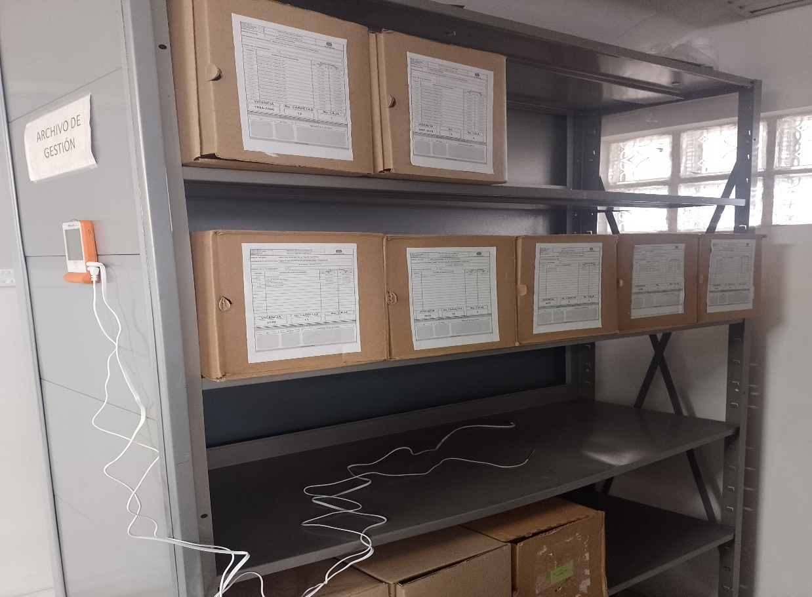 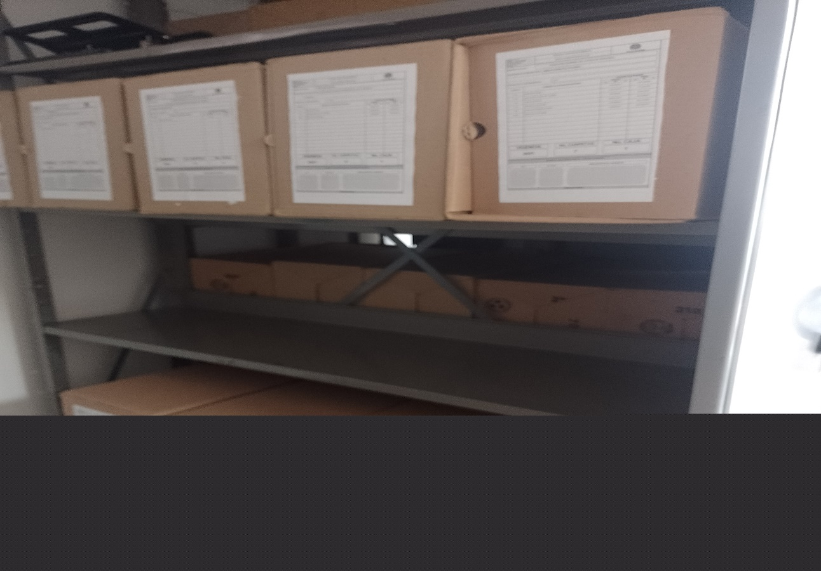

Fecha de Elaboración |  |  |  | 3 | 1 | 2024
...

